notes
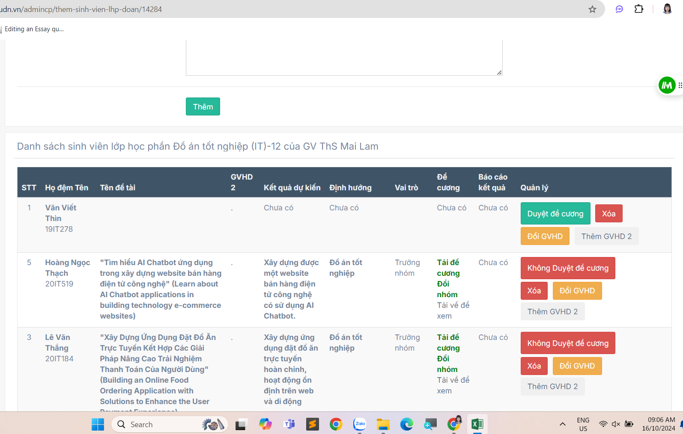
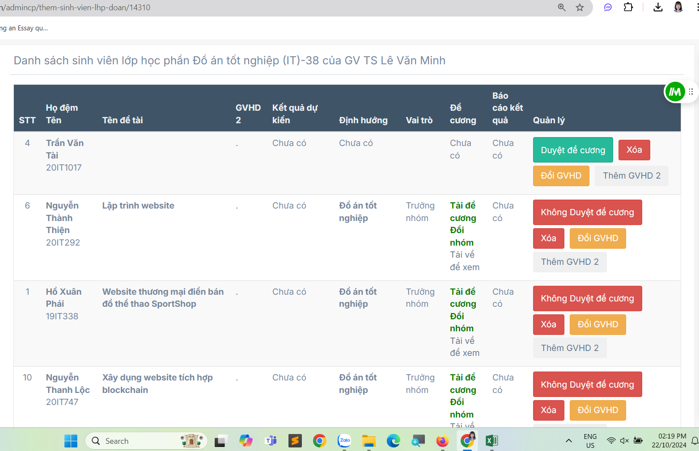
STT | Mã SV | Họ và tên | Lớp | Tên đề tài | Đăng ký ngôn ngữ thuyết trình | HƯỚNG DẪN 1 | GHI CHÚ
49 | 19IT278 | Văn Viết Thìn | 19IT4 |  |  | ThS. Mai Lam | SV đã làm đơn xin thôi học GVHD không liên lạc được SV không nộp ĐCCT lên hệ thống daotao (16/10/2024)
57 | 18IT167 | Nguyễn Đức Quân | 18IT3 | XÂY DỰNG HỆ THỐNG TRA CỨU THÔNG TIN TỐT NGHIỆP (BUILD A GRADUATION INFORMATION LOOKUP SYSTEM) | Tiếng Việt | ThS. Ngô Lê Quân | GVHD không duyệt ĐCCT
78 | 20IT915 | LÊ CÔNG THÀNH | 20SE3 | XÂY DỰNG HỆ THỐNG ĐẶT VÉ DU LỊCH ONLINE |  | ThS. Nguyễn Thanh Cẩm | GVHD không duyệt ĐCCT SV không liên lạc với GVHD GVHD chỉ gửi tên tiếng Việt (lấy từ ĐCCT của SV trên trang daotao)
165 | 20IT1017 | TRẦN VĂN TÀI | 20SE4 |  |  | TS. Lê Văn Minh | SV không nộp ĐCCT (16/10/2024)

